06_피벗분석
주문상태 | 판매

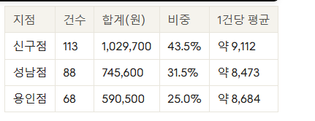
합계 : 매출액 | 열 레이블
행 레이블 | 3월 | 4월 | 5월 | 총합계
성남점 | 204,700 | 321,600 | 219,300 | 745,600
신구점 | 298,300 | 372,200 | 359,200 | 1,029,700
용인점 | 246,500 | 167,500 | 176,500 | 590,500
총합계 | 749,500 | 861,300 | 755,000 | 2,365,800

07_대시보드
학생 작업용

지점별 월 판매 매출
 | 3월 | 4월 | 5월
성남점 | 204,700 | 321,600 | 219,300
신구점 | 298,300 | 372,200 | 359,200
용인점 | 246,500 | 167,500 | 176,500

08_AI보고서
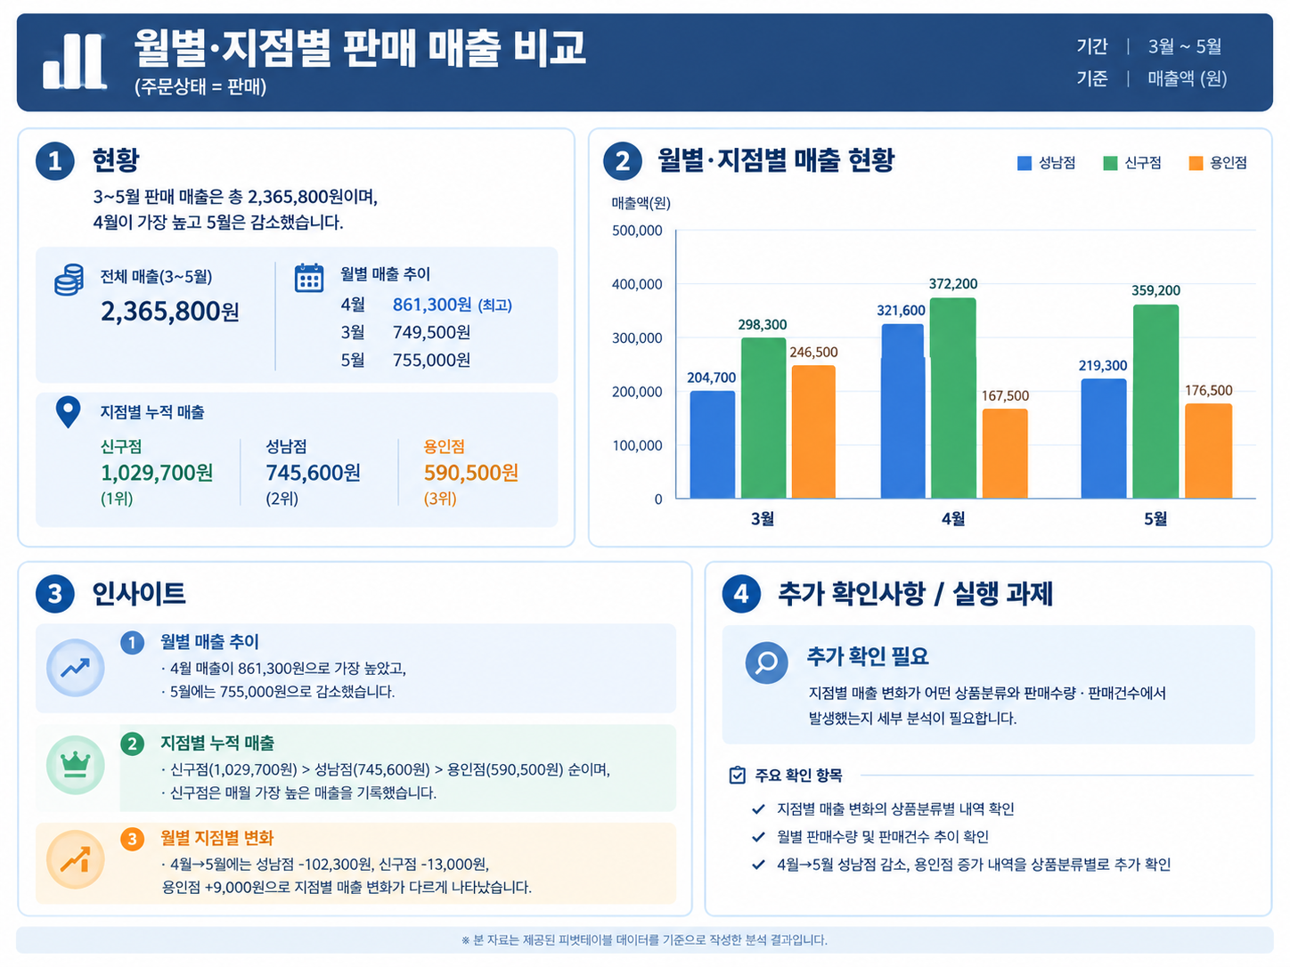
1. 현황: 3~5월 판매 매출은 총 2,365,800원이며, 4월이 861,300원으로 가장 높고 5월은 755,000원으로 감소했습니다.
2. 인사이트: 누적 매출은 신구점(1,029,700원) > 성남점(745,600원) > 용인점(590,500원) 순이며, 신구점은 매월 가장 높은 매출을 기록했습니다.
2. 인사이트: 4월→5월에는 성남점 -102,300원, 신구점 -13,000원, 용인점 +9,000원으로 지점별 매출 변화가 다르게 나타났습니다.
3. 추가 확인사항 / 실행 과제: 추가 확인 필요 — 지점별 매출 변화가 어떤 상품분류와 판매수량·판매건수에서 발생했는지 세부 분석합니다.
3. 추가 확인사항 / 실행 과제: 특히 4월→5월 성남점의 감소와 용인점의 증가 내역을 상품분류별로 추가 확인합니다.

